Notice
 |  | Format sémantique B2B

Présentation de la structure des fichiers

Ce document est structuré en plusieurs onglets : - L'onglet "Version" qui permet de consulter les changements pour chaque version livrée - L'onglet "Notice" - Les onglets dédiés aux différents formats sémantiques (UBL / CII / Factur X FR CII D16B Extended) Chaque format comprend la structure du flux 1 (Données de facturation pour l'administration fiscale) et du flux 2 (Facture complète)

 | Colonne "ID" : indique l'identifiant d’un champ permettant de l’identifier de façon unique afin d’en suivre les évolutions. L'ID ne doit pas être modifié.

 | Colonne "Cardinalité" : indique le nombre possible de relations entre deux éléments d’un modèle de données. Sa valeur peut être unique (1) ou multiple (*).

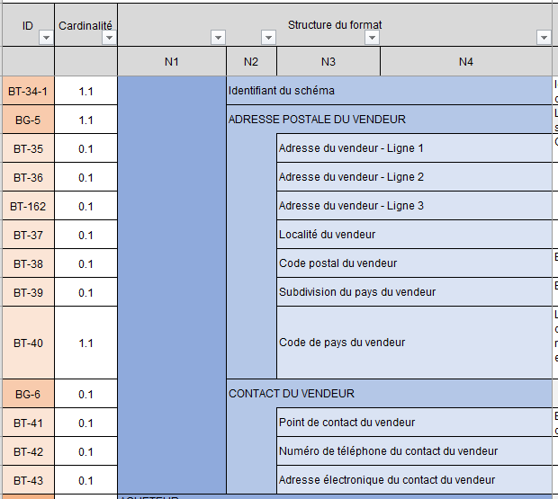
 | Colonnes "Structure du format" : présentent l'arborescence du format sémantique.
 | Les données sont regroupées en blocs, pouvant eux-mêmes être regroupés en bloc : l'ensemble constitue le format sémantique.

 |  |  | Par exemple le format de la consultation est constitué de six blocs, contenant des données ou des sous-blocs de données, jusqu'à quatre niveaux d'arborescence. Les blocs regroupant les données sont identifiés par un ID sous la forme BG (Business Group) tandis que les données sont identifiées par un ID sous la forme BT (Business Term).

 | Colonnes "Path de la norme" : indiquent le path de la norme de la donnée

 | Colonnes "Type logique" et "Longueur" : indiquent les caractéristiques de chaque donnée. Liste de valeur type logique : Booléen, Date, identifiant, liste, nombre, texte etc.

 | Colonne "Liste valeurs & Nomenclatures" : indique dans le cas d’une donnée de type « liste » l’ensemble des valeurs possibles. Les valeurs sont détaillées dans l'onglet l'Annexe 7 - Règles de gestion. Dans certain cas, une règle de gestion peut restreindre les valeurs

 | Colonne "Régle de gestion à respecter" : indique la ou les régles de chaque donnée.

 | Colonne "Définition métier" : indique la définition métier de chaque donnée.

 | Colonne "Note d'usage EN16931" : Indique l'utilisation dans la norme

 | Colonne (Uniquement pour les formats du flux 2) : "Règles générique EDI PPF" & "Règles synthaxique EDI PPF" : ce sont les règles de gestion spécifiques. Chaque règle de gestion est codifiée et détaillée dans l'Annexe 7 - Règles de gestion.

 | Colonne (Uniquemet pour les formats du flux 1) : "Règles générique EDI PPF" & "Règles synthaxique EDI PPF" : ce sont les règles de gestion spécifiques. Chaque rège de gestion est codifiée et détaillée dans l'Annexe 7 - Règles de gestion. Codification des règles de gestion: - G : Règles appliquées pour l’ensemble des formats de flux - S : Règles syntaxiques - P : Règle de préconisations, c’est-à-dire des bonnes pratiques à respecter mais qui ne conduisent pas, si elles ne le sont pas, au rejet du flux

 | Colonne (Uniquement pour les formats du flux 2) : "Règles de la norme EN16931" : ce sont les règles de gestion spécifiques à la norme. Chaque rège de gestion est codifiée et détaillée dans l'Annexe 7 - Règles de gestion.

 | Colonne (Uniquement pour les formats du flux 1) : "Règles de la norme EN16931" : ce sont les règles de gestion spécifiques à la norme. Chaque rège de gestion est codifiée et détaillée dans l'Annexe 7 - Règles de gestion.

 | Colonne (Uniquement pour les formats factur-X) Flux 2 : "Profils" : identification pour chacune des données du type de profil Factur-x associé.

 | Colonne (Uniquement pour les formats factur-X) Flux 1 : "Profils" : identification pour chacune des données du type de profil Factur-x associé.

 | Colonne (Uniquement pour les formats du flux 2) : "Données du flux 1" : identification des champs obligatoires dans le flux 1, et qui sont à retrouver directement dans les onglets concernant le flux 1, par rapport à l'ensemble des champs possibles pour un flux 2. Cette colonne est présente uniquement sur l'onglet "FE - Flux 2 - UBL", mais concerne bien sur l'ensemble des formats (UBL, CII et Factur-X).

 | Colonne (Uniquement pour les formats du flux 2) : "Données du flux 1 OCR" : identification des champs obligatoires dans un flux 1 d'une facture "océrisée", par rapport à l'ensemble des champs possibles pour un flux 2. Cette colonne est présente uniquement sur l'onglet "FE - Flux 2 - UBL", mais concerne bien sur l'ensemble des formats (UBL, CII et Factur-X).

